Hoja1
EQUIPOS DE FÚTBOL
 | EQUIPO | A | Ñ | O
 |  | 2013 | AÑO 2014 | AÑO 2015
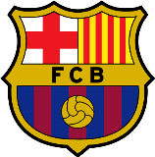 | FC BARCELONA | 12 | 13 | 12
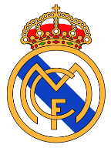 | REAL MADRID CF | 11 | 9 | 11
 | C ATLETICO DE MADRID | 4 | 6 | 4
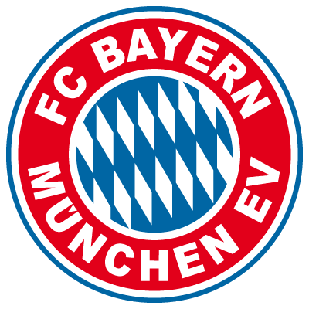 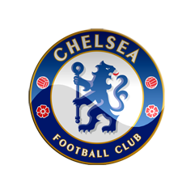 | FC BAYERN MUNCHEN EV | 3 | 1 | 3
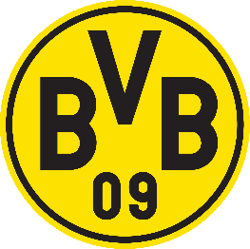 | BORUSSIA DORTMUND | 3 | 3 | 3
 | CHELSEA FC | 5 | 5 | 3
EQUIPOS DE FUTBOL
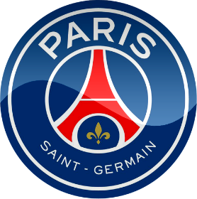 | PARIS SAINT GERMAN | 3 | 3 | 4
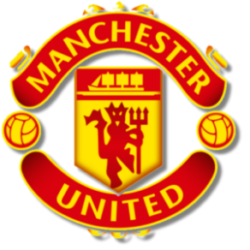 | MANCHESTER UNITED | 2 | 3 | 3
 | TOTAL: | 43 | 43 | 43

EQUIPOS DE FÚTBOL

EQUIPOS DE FÚTBOL

